Hoja1
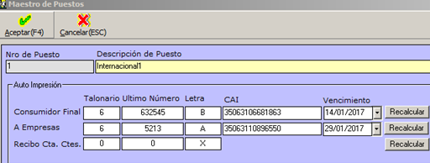
 | Talonario | Ultimo Número | Letra | CAI | Vencimiento | Nota Crédito | Nota de Débito
Consumidor Final | 6 | 632545 | B | 35144454545454 | 2017-09-14 | 98 | 84
A Empresas | 6 | 5213 | A | 35063418547878 | 2017-09-14 | 6 | 2
Recibo | 6 | 415 | X

